10_LBのstatus確認
システム名 |  |  | ASWツアー国内 | ドキュメント名 | [1面のみ]縮退リリースジョブ実行手順書 |  |  |  |  |  |  | フェーズ |  |  | 版
設計書種別 |  |  | 10_LBのstatus確認 | ID |  | 名称 |  |  |  |  |  | 作成日 | 2018-07-09 |  | 作成者 | NSSOL
 |  |  |  |  |  |  |  |  |  |  |  | 更新日 |  |  | 更新者

 | ■実施シーン
 |  | LB状態（LBが１面、２面どちらに向いているか）、OS状態（１面、２面のOSの起動状態）を確認するとき

 | ■作業の前提
 |  | 特になし

 | ■環境
 |  | 本番環境

 | アプリケーション リリース手順 |  |  |  |  |  |  |  |  |  |  |  |  |  |  |  | ﾁｪｯｸ
 |  |  |  |  |  |  |  |  | ・パラメータ付きビルドジョブ実行ボタン(時計に緑色の三角がついたアイコン)を押下する。 |  |  |  |  |  |  |  | □
 |  |  |  |  |  |  |  |  | ↓対象ジョブ
 |  |  |  |  |  |  |  |  |  | PRD_DOM_LB
 |  |  |  |  |  |  |  |  |  |  | PRD-ATD-LB-getStatus

 |  |  |  |  |  |  |  |  | ジョブ実行時のパラメータを選択
 |  |  |  |  |  |  |  |  | [lb]
 |  |  |  |  |  |  |  |  |  | [10.39.163.247] インサイドLB #1
 |  |  |  |  |  |  |  |  | [poolName]
 |  |  |  |  |  |  |  |  |  | [/atd/atd_1_1st_80_ap_p]

 |  |  |  |  |  |  |  |  | ・対象ジョブの「コンソール出力」を選択し、ジョブ実行ログを確認する。
 |  |  |  |  |  |  |  |  | ・現在の稼働面を判定する。
 |  |  |  |  |  |  |  |  | ※稼働面の判断基準は下記参照
 |  |  |  |  |  |  |  |  |  | ▽1面が稼働している場合
 |  |  |  |  |  |  |  |  |  |  | Pool_Menber_Name |  | Status | HealthCheck
 |  |  |  |  |  |  |  |  |  | １面 | /atd/atdaap1a:8001 |  | Enable | True
1面
 |  |  |  |  |  |  |  |  |  |  | /atd/atdaap1a:8002 |  | Enable | True
 |  |  |  |  |  |  |  |  |  |  | /atd/atdaap1b:8001 |  | Enable | True
 |  |  |  |  |  |  |  |  |  |  | /atd/atdaap1b:8002 |  | Enable | True
 |  |  |  |  |  |  |  |  |  | ２面 | /atd/atdaap2a:8001 |  | Disable | False
 |  |  |  |  |  |  |  |  |  |  | /atd/atdaap2a:8002 |  | Disable | False
 |  |  |  |  |  |  |  |  |  |  | /atd/atdaap2b:8001 |  | Disable | False
2面
 |  |  |  |  |  |  |  |  |  |  | /atd/atdaap2b:8002 |  | Disable | False

 |  |  |  |  |  |  |  |  |  | ▽2面が稼働している場合
 |  |  |  |  |  |  |  |  |  |  | Pool_Menber_Name |  | Status | HealthCheck
 |  |  |  |  |  |  |  |  |  | １面 | /atd/atdaap1a:8001 |  | Disable | False
 |  |  |  |  |  |  |  |  |  |  | /atd/atdaap1a:8002 |  | Disable | False
 |  |  |  |  |  |  |  |  |  |  | /atd/atdaap1b:8001 |  | Disable | False
 |  |  |  |  |  |  | Status | →LBの向き先 |  |  | /atd/atdaap1b:8002 |  | Disable | False
 |  |  |  |  |  |  | HealthCheck | →OSの起動状態 |  | ２面 | /atd/atdaap2a:8001 |  | Enable | True
 |  |  |  |  |  |  |  |  |  |  | /atd/atdaap2a:8002 |  | Enable | True
 |  |  |  |  |  |  |  |  |  |  | /atd/atdaap2b:8001 |  | Enable | True
 |  |  |  |  |  |  |  |  |  |  | /atd/atdaap2b:8002 |  | Enable | True

 |  |  |  |  |  |  |  |  | ※上記いずれにも当てはまらない場合は、リリースを中断しASW基盤へ問い合わせを行う。

20_LB閉塞
システム名 |  |  | ASWツアー国内 | ドキュメント名 | [1面のみ]縮退リリースジョブ実行手順書 |  |  |  |  |  |  |  |  |  | フェーズ |  |  |  | 版
設計書種別 |  |  | 20_LB閉塞 | ID |  |  | 名称 |  |  |  |  |  |  |  | 作成日 | 2018-07-09 |  |  | 作成者 | NSSOL
 |  |  |  |  |  |  |  |  |  |  |  |  |  |  | 更新日 |  |  |  | 更新者

 | ■実施シーン |  |  |  |  | 現在の稼働面 |  |  | この手順でLBを閉塞する面
 |  | 稼働面の1サーバ（先行リリース側）のLBを閉塞するとき |  |  |  | 面 |  | Pool_Menber_Name | 面 | サーバ名 |  |  |  | Pool_Menber_Name
 |  |  |  |  |  | １面 |  | /atd/atdaap1a:8001 | １面 | atdaap1a |  |  |  | /atd/atdaap1a:8001
 | ■作業の前提 |  |  |  |  |  |  | /atd/atdaap1a:8002 |  |  |  |  |  | /atd/atdaap1a:8002
 |  | 「10_LBのstatus確認」がすべてチェックOKとなっていること。 |  |  |  |  |  | /atd/atdaap1b:8001 |  | - |  |  |  | -
 |  |  |  |  |  |  |  | /atd/atdaap1b:8002 |  |  |  |  |  | -
 | ■環境
 |  | 本番環境

 | アプリケーション リリース手順 |  |  |  |  |  |  |  |  |  |  |  |  |  |  |  |  |  |  |  | ﾁｪｯｸ
 |  |  |  |  |  |  |  |  |  |  | LBジョブのパラメータ付きビルドジョブ実行ボタンを押下 |  |  |  |  |  |  |  |  |  | □

 |  |  |  |  |  |  |  |  |  |  | PRD_DOM_LB
 |  |  |  |  |  |  |  |  |  |  |  | PRD-ATD-LB-disable

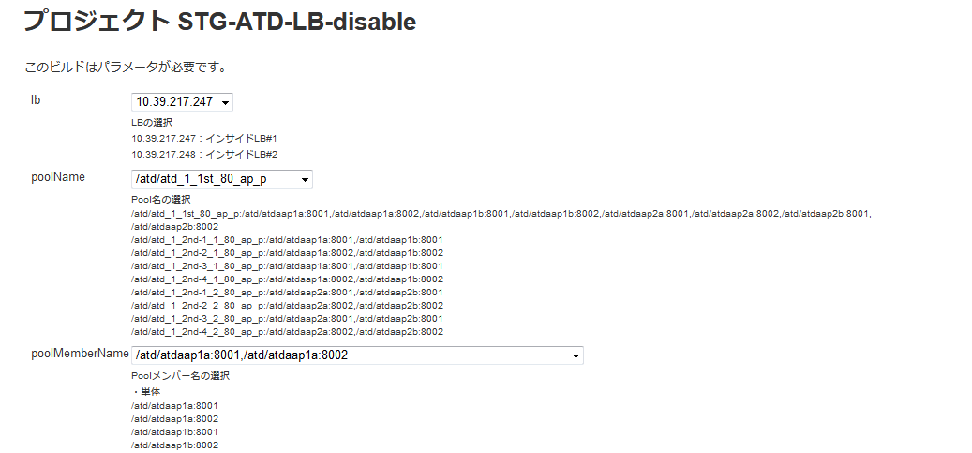
 |  |  |  |  |  |  |  |  |  |  | ジョブ実行時のパラメータを選択
 |  |  |  |  |  |  |  |  |  |  | [lb]
 |  |  |  |  |  |  |  |  |  |  |  | [10.39.163.247] インサイドLB #1 |  |  |  |  | ※固定
 |  |  |  |  |  |  |  |  |  |  | [poolName]
 |  |  |  |  |  |  |  |  |  |  |  | [/atd/atd_1_1st_80_ap_p] |  |  |  |  | ※固定
 |  |  |  |  |  |  |  |  |  |  | [poolMemberName]
 |  |  |  |  |  |  |  |  |  |  |  | /atd/atdaap1a:8001,/atd/atdaap1a:8002

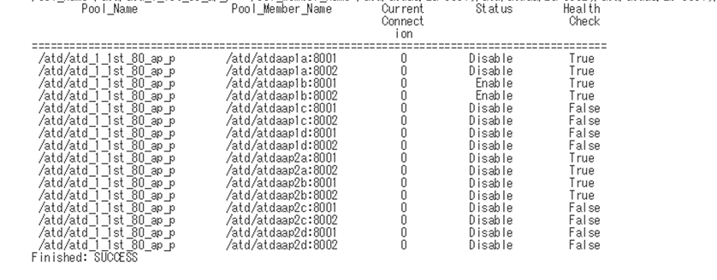
 |  |  |  |  |  |  |  |  |  |  | ・対象ジョブの「コンソール出力」を選択し、ジョブ実行ログを確認する。
 |  |  |  |  |  |  |  |  |  |  | ・LBの開放結果を確認する。
 |  |  |  |  |  |  |  |  |  |  | ※判断基準は下記参照

1面
 |  |  |  |  |  |  |  |  |  |  |  |  | Pool_Menber_Name |  |  | Status |  | HealthCheck
 |  |  |  |  |  |  |  |  |  |  |  | １面 | /atd/atdaap1a:8001 |  |  | disable |  | True
 |  |  |  |  |  |  |  |  |  |  |  |  | /atd/atdaap1a:8002 |  |  | disable |  | True
 |  |  |  |  |  |  |  |  |  |  |  |  | /atd/atdaap1b:8001 |  |  | eable |  | True
 |  |  |  |  |  |  |  |  |  |  |  |  | /atd/atdaap1b:8002 |  |  | eable |  | True
 |  |  |  |  |  |  |  |  |  |  |  | ２面 | /atd/atdaap2a:8001 |  |  | disable |  | True
2面
 |  |  |  |  |  |  |  |  |  |  |  |  | /atd/atdaap2a:8002 |  |  | disable |  | True
 |  |  |  |  |  |  |  |  |  |  |  |  | /atd/atdaap2b:8001 |  |  | disable |  | True
 |  |  |  |  |  |  |  |  |  |  |  |  | /atd/atdaap2b:8002 |  |  | disable |  | True
閉塞した面のStatusがDisableになる

30_リリースジョブ実行
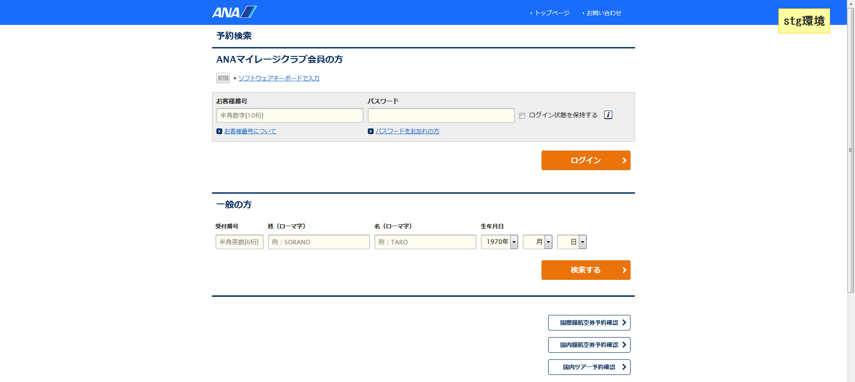
システム名 |  |  |  | ASWツアー国内 | ドキュメント名 | [1面のみ]縮退リリースジョブ実行手順書 |  |  |  |  |  |  |  |  |  | フェーズ |  |  |  | 版
設計書種別 |  |  |  | 30_リリースジョブ実行 | ID |  |  | 名称 |  |  |  |  |  |  |  | 作成日 |  | 2018-07-09 |  | 作成者 | NSSOL
 |  |  |  |  |  |  |  |  |  |  |  |  |  |  |  | 更新日 |  |  |  | 更新者

 | ■実施シーン |  |  |  |  |  | 現在の稼働面 |  |  | この手順でリリースするサーバ
 |  | 稼働面（先行リリース側）に対してアプリケーションのリリースを行うとき |  |  |  |  | 面 |  | Pool_Menber_Name | 面 | サーバ名 |  |  | Pool_Menber_Name
 |  |  |  |  |  |  | １面 |  | - | １面 | atdaap1a |  |  | /atd/atdaap1a:8001
 | ■作業の前提 |  |  |  |  |  |  |  | - |  |  |  |  | /atd/atdaap1a:8002
 |  | 「20_LB閉塞」がすべてチェックOKとなっていること。 |  |  |  |  |  |  | /atd/atdaap1b:8001 |  | - |  |  | -
 |  |  |  |  |  |  |  |  | /atd/atdaap1b:8002 |  |  |  |  | -

 | ■環境
 |  | 本番環境

 | アプリケーション リリース手順 |  |  |  |  |  |  |  |  |  |  |  |  |  |  |  |  |  |  |  |  | ﾁｪｯｸ
 | awoaep3j |  |  |  |  |  |  |  |  |  |  | デプロイジョブのパラメータ付きビルドジョブ実行ボタンを押下 |  |  |  |  |  |  |  |  |  | □
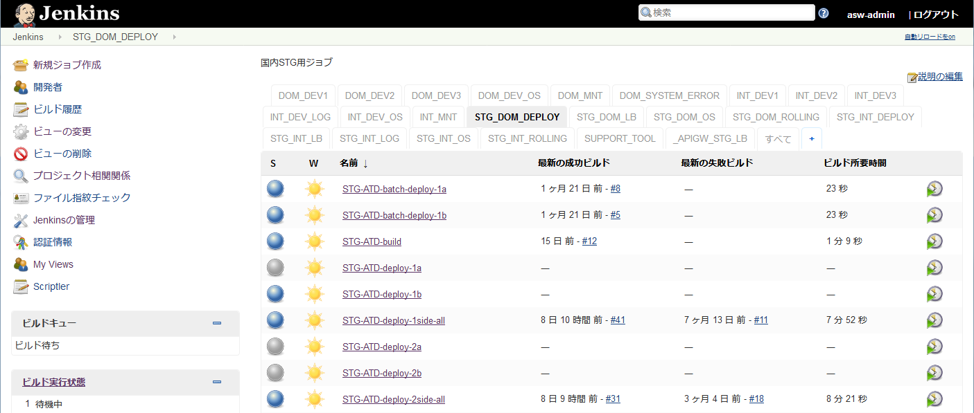
 |  |  |  |  |  |  |  |  |  |  |  | PRD_DOM_DEPLOY
 |  |  |  |  |  |  |  |  |  |  |  |  | PRD-ATD-deploy-1a |  |  |  | ： | atdaap1a

atdaap1aにリリースする場合

atdaap1bにリリースする場合

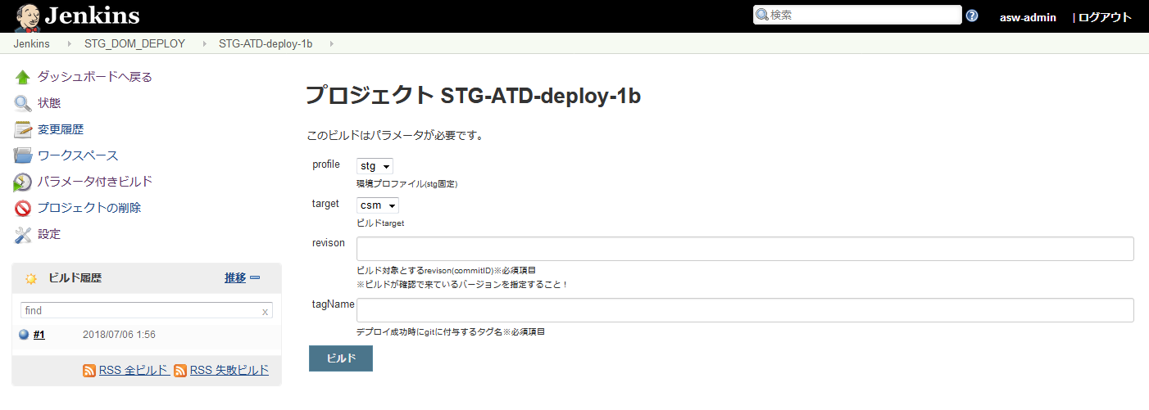
 |  |  |  |  |  |  |  |  |  |  |  | ・ビルドのパラメータを設定する。 |  |  |  |  |  |  |  |  |  | □
 |  |  |  |  |  |  |  |  |  |  |  |  | 項目 |  | パラメータ |  |  |  |  | 設定例
 |  |  |  |  |  |  |  |  |  |  |  |  | profile |  | リリース環境 |  |  |  |  | prd（固定）
 |  |  |  |  |  |  |  |  |  |  |  |  | target |  | カスタマ画面の場合 |  |  |  | csm | csm
 |  |  |  |  |  |  |  |  |  |  |  |  |  |  | マスタメンテの場合 |  |  |  | mng
 |  |  |  |  |  |  |  |  |  |  |  |  |  |  | 斡旋団体の場合 |  |  |  | biz
 |  |  |  |  |  |  |  |  |  |  |  |  | revison |  | リリース対象としたタグ名 |  |  |  |  | リリース対象としたタグ名

 |  |  |  |  |  |  |  |  |  |  |  | ・設定内容が正しいことを確認し、[ビルド]ボタンを押下する。

 |  |  |  |  |  |  |  |  |  |  |  | ・「コンソール出力」を選択し、ジョブ実行ログを確認する。 |  |  |  |  |  |  |  |  |  | □
 |  |  |  |  |  |  |  |  |  |  |  | ・ログの終わりに、"デブロイが完了しました" ～ "Finished: SUCCESS"と表示されていること
 |  |  |  |  |  |  |  |  |  |  |  | を確認する。
 |  |  |  |  |  |  |  |  |  |  |  |  | ※アイコンの色が赤色でかつ、"Finished: FAILURE"の場合、以下の手順
 |  |  |  |  |  |  |  |  |  |  |  |  | 【異常時の内容確認方法】を実施する

 | 異常時の内容確認方法
 |  |  |  |  |  |  |  |  |  |  |  | ・ログからエラーの内容を確認し、ベンダに対応を依頼する |  |  |  |  |  |  |  |  |  | □

 | 正常にリリースできたとき
 |  | ブラウザからWeblogicコンソール画面へログインする |  |  |  |  |  |  |  |  |  | 左側メニュー／デプロイメントを選択し、状態がアクティブになっていることを確認する。 |  |  |  |  |  |  |  |  |  | □
 |  |  | https://10.39.162.61:7080/ATDconsole |  |  |  |  |  |  |  |  | ユーザ：system
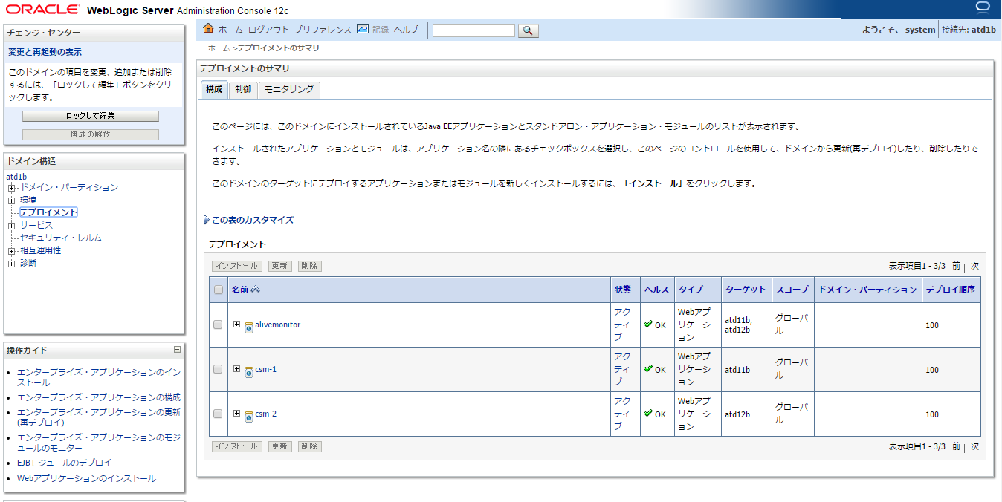

 |  | ブラウザからログイン画面を表示する |  |  |  |  |  |  |  |  |  | ログイン画面が表示されることを確認する。 |  |  |  |  |  |  |  |  |  | □
 |  |  | http://atdaap1a:8001/domtour/booking/csm/mybooking/DIAP0010/init
 |  |  | http://atdaap1a:8002/domtour/booking/csm/mybooking/DIAP0010/init

40_LB開放
システム名 |  |  | ASWツアー国内 | ドキュメント名 | [1面のみ]縮退リリースジョブ実行手順書 |  |  |  |  |  |  |  |  |  | フェーズ |  |  |  | 版
設計書種別 |  |  | 40_LB開放 | ID |  |  | 名称 |  |  |  |  |  |  |  | 作成日 | 2018-07-09 |  |  | 作成者 | NSSOL
 |  |  |  |  |  |  |  |  |  |  |  |  |  |  | 更新日 |  |  |  | 更新者

 | ■実施シーン |  |  |  |  | 現在の稼働面 |  |  | この手順でLBを開放する面
 |  | 稼働面（先行リリース側）に対するアプリリースが終わり、LBを開放するとき |  |  |  | 面 |  | Pool_Menber_Name | 面 | サーバ名 |  |  |  | Pool_Menber_Name
 |  |  |  |  |  | １面 |  | - | １面 | atdaap1a |  |  |  | /atd/atdaap1a:8001
 | ■作業の前提 |  |  |  |  |  |  | - |  |  |  |  |  | /atd/atdaap1a:8002
 |  | 「30_リリースジョブ実行」がすべてチェックOKとなっていること。 |  |  |  |  |  | /atd/atdaap1b:8001 |  | - |  |  |  | -
 |  |  |  |  |  |  |  | /atd/atdaap1b:8002 |  |  |  |  |  | -
 | ■環境
 |  | 本番環境

 | アプリケーション リリース手順 |  |  |  |  |  |  |  |  |  |  |  |  |  |  |  |  |  |  |  | ﾁｪｯｸ
 | awcajp1a |  |  |  |  |  |  |  |  |  | ・パラメータ付きビルドジョブ実行ボタン(時計に緑色の三角がついたアイコン)を押下する。 |  |  |  |  |  |  |  |  |  | □
 |  |  |  |  |  |  |  |  |  |  | ↓対象ジョブ
 |  |  |  |  |  |  |  |  |  |  |  | PRD_DOM_LB
 |  |  |  |  |  |  |  |  |  |  |  |  | PRD-ATD-LB-enable

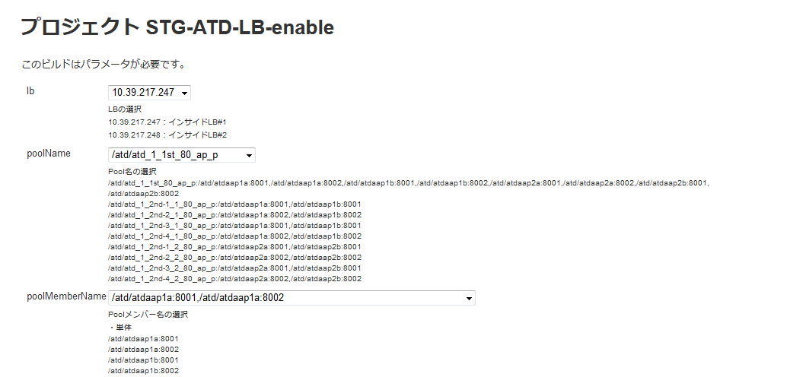
 |  |  |  |  |  |  |  |  |  |  | ジョブ実行時のパラメータを選択
 |  |  |  |  |  |  |  |  |  |  | [lb]
 |  |  |  |  |  |  |  |  |  |  |  | [10.39.163.247] インサイドLB #1 |  |  |  |  | ※固定
 |  |  |  |  |  |  |  |  |  |  | [poolName]
 |  |  |  |  |  |  |  |  |  |  |  | [/atd/atd_1_1st_80_ap_p] |  |  |  |  | ※固定
 |  |  |  |  |  |  |  |  |  |  | [poolMemberName]
 |  |  |  |  |  |  |  |  |  |  |  | /atd/atdaap1a:8001,/atd/atdaap1a:8002

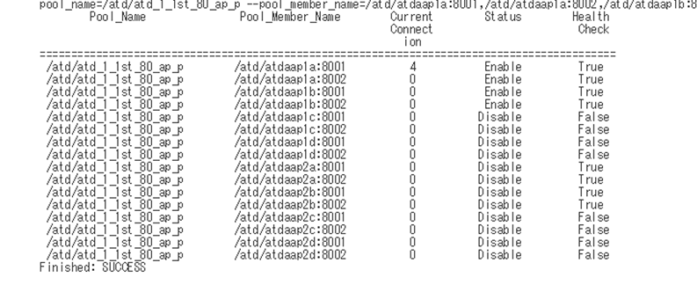
 |  |  |  |  |  |  |  |  |  |  | ・対象ジョブの「コンソール出力」を選択し、ジョブ実行ログを確認する。
 |  |  |  |  |  |  |  |  |  |  | ・LBの開放結果を確認する。
 |  |  |  |  |  |  |  |  |  |  | ※判断基準は下記参照

1面
 |  |  |  |  |  |  |  |  |  |  |  |  | Pool_Menber_Name |  |  | Status |  | HealthCheck
 |  |  |  |  |  |  |  |  |  |  |  | １面 | /atd/atdaap1a:8001 |  |  | Enable |  | True
 |  |  |  |  |  |  |  |  |  |  |  |  | /atd/atdaap1a:8002 |  |  | Enable |  | True
 |  |  |  |  |  |  |  |  |  |  |  |  | /atd/atdaap1b:8001 |  |  | Enable |  | True
 |  |  |  |  |  |  |  |  |  |  |  |  | /atd/atdaap1b:8002 |  |  | Enable |  | True
 |  |  |  |  |  |  |  |  |  |  |  | ２面 | /atd/atdaap2a:8001 |  |  | disable |  | True
 |  |  |  |  |  |  |  |  |  |  |  |  | /atd/atdaap2a:8002 |  |  | disable |  | True
2面
 |  |  |  |  |  |  |  |  |  |  |  |  | /atd/atdaap2b:8001 |  |  | disable |  | True
 |  |  |  |  |  |  |  |  |  |  |  |  | /atd/atdaap2b:8002 |  |  | disable |  | True

稼働面の2サーバの
LB解放が状態となる。

50_LB閉塞
システム名 |  |  | ASWツアー国内 | ドキュメント名 | [1面のみ]縮退リリースジョブ実行手順書 |  |  |  |  |  |  |  |  |  | フェーズ |  |  |  | 版
設計書種別 |  |  | 50_LB閉塞 | ID |  |  | 名称 |  |  |  |  |  |  |  | 作成日 | 2018-07-09 |  |  | 作成者 | NSSOL
 |  |  |  |  |  |  |  |  |  |  |  |  |  |  | 更新日 |  |  |  | 更新者

 | ■実施シーン |  |  |  |  | 現在の稼働面 |  |  | この手順でLBを閉塞する面
 |  | 稼働面（先行リリース側）へのLB開放が完了し、 |  |  |  | 面 |  | Pool_Menber_Name | 面 | サーバ名 |  |  |  | Pool_Menber_Name
 |  | 稼働面（未リリース側）のLBを閉塞するとき |  |  |  | １面 |  | /atd/atdaap1a:8001 | １面 | - |  |  |  | -
 | ■作業の前提 |  |  |  |  |  |  | /atd/atdaap1a:8002 |  |  |  |  |  | -
 |  | 「40_LB開放」がすべてチェックOKとなっていること。 |  |  |  |  |  | /atd/atdaap1b:8001 |  | atdaap1b |  |  |  | /atd/atdaap1b:8001
 |  |  |  |  |  |  |  | /atd/atdaap1b:8002 |  |  |  |  |  | /atd/atdaap1b:8002
 | ■環境
 |  | 本番環境

 | アプリケーション リリース手順 |  |  |  |  |  |  |  |  |  |  |  |  |  |  |  |  |  |  |  | ﾁｪｯｸ
 |  |  |  |  |  |  |  |  |  |  | LBジョブのパラメータ付きビルドジョブ実行ボタンを押下 |  |  |  |  |  |  |  |  |  | □

 |  |  |  |  |  |  |  |  |  |  | PRD_DOM_LB
 |  |  |  |  |  |  |  |  |  |  |  | PRD-ATD-LB-disable

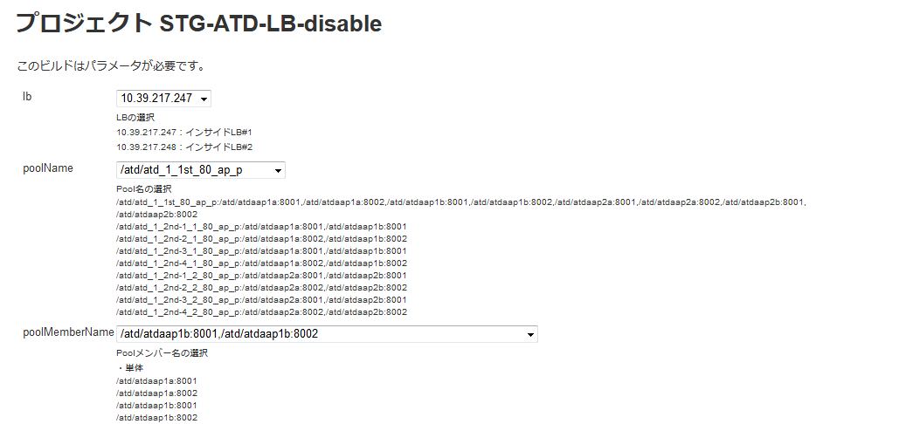
 |  |  |  |  |  |  |  |  |  |  | ジョブ実行時のパラメータを選択
 |  |  |  |  |  |  |  |  |  |  | [lb]
 |  |  |  |  |  |  |  |  |  |  |  | [10.39.163.247] インサイドLB #1 |  |  |  |  | ※固定
 |  |  |  |  |  |  |  |  |  |  | [poolName]
 |  |  |  |  |  |  |  |  |  |  |  | [/atd/atd_1_1st_80_ap_p] |  |  |  |  | ※固定
 |  |  |  |  |  |  |  |  |  |  | [poolMemberName]
 |  |  |  |  |  |  |  |  |  |  |  | /atd/atdaap1b:8001,/atd/atdaap1b:8002


 |  |  |  |  |  |  |  |  |  |  | ・対象ジョブの「コンソール出力」を選択し、ジョブ実行ログを確認する。
 |  |  |  |  |  |  |  |  |  |  | ・LBの開放結果を確認する。
 |  |  |  |  |  |  |  |  |  |  | ※判断基準は下記参照

1面
 |  |  |  |  |  |  |  |  |  |  |  |  | Pool_Menber_Name |  |  | Status |  | HealthCheck
 |  |  |  |  |  |  |  |  |  |  |  | １面 | /atd/atdaap1a:8001 |  |  | eable |  | True
 |  |  |  |  |  |  |  |  |  |  |  |  | /atd/atdaap1a:8002 |  |  | eable |  | True
 |  |  |  |  |  |  |  |  |  |  |  |  | /atd/atdaap1b:8001 |  |  | disable |  | True
 |  |  |  |  |  |  |  |  |  |  |  |  | /atd/atdaap1b:8002 |  |  | disable |  | True
 |  |  |  |  |  |  |  |  |  |  |  | ２面 | /atd/atdaap2a:8001 |  |  | disable |  | True
2面
 |  |  |  |  |  |  |  |  |  |  |  |  | /atd/atdaap2a:8002 |  |  | disable |  | True
 |  |  |  |  |  |  |  |  |  |  |  |  | /atd/atdaap2b:8001 |  |  | disable |  | True
 |  |  |  |  |  |  |  |  |  |  |  |  | /atd/atdaap2b:8002 |  |  | disable |  | True
閉塞した面のStatusがDisableになる

60_リリースジョブ実行
システム名 |  |  |  | ASWツアー国内 | ドキュメント名 | [1面のみ]縮退リリースジョブ実行手順書 |  |  |  |  |  |  |  |  |  | フェーズ |  |  |  | 版
設計書種別 |  |  |  | 60_リリースジョブ実行 | ID |  |  | 名称 |  |  |  |  |  |  |  | 作成日 |  | 2018-07-09 |  | 作成者 | NSSOL
 |  |  |  |  |  |  |  |  |  |  |  |  |  |  |  | 更新日 |  |  |  | 更新者

 | ■実施シーン |  |  |  |  |  | 現在の稼働面 |  |  | この手順でリリースするサーバ
 |  | LBの切り替えが完了し、稼働面（未リリース側）へリリースを行うとき |  |  |  |  | 面 |  | Pool_Menber_Name | 面 | サーバ名 |  |  | Pool_Menber_Name
 |  |  |  |  |  |  | １面 |  | /atd/atdaap1a:8001 | １面 | - |  |  | -
 | ■作業の前提 |  |  |  |  |  |  |  | /atd/atdaap1a:8002 |  |  |  |  | -
 |  | LB切り替え後の動作検証が正常に完了していること |  |  |  |  |  |  | - |  | atdaap1b |  |  | /atd/atdaap1b:8001
 |  | 「50_LB閉塞」がすべてチェックOKとなっていること。 |  |  |  |  |  |  | - |  |  |  |  | /atd/atdaap1b:8002

 | ■環境
 |  | 本番環境

 | アプリケーション リリース手順 |  |  |  |  |  |  |  |  |  |  |  |  |  |  |  |  |  |  |  |  | ﾁｪｯｸ
 | awoaep3j |  |  |  |  |  |  |  |  |  |  | デプロイジョブのパラメータ付きビルドジョブ実行ボタンを押下 |  |  |  |  |  |  |  |  |  | □

 |  |  |  |  |  |  |  |  |  |  |  | PRD_DOM_DEPLOY
 |  |  |  |  |  |  |  |  |  |  |  |  | PRD-ATD-deploy-1b |  |  |  | ： | atdaap1b

atdaap1aにリリースする場合

atdaap1bにリリースする場合

 |  |  |  |  |  |  |  |  |  |  |  | ・ビルドのパラメータを設定する。 |  |  |  |  |  |  |  |  |  | □
 |  |  |  |  |  |  |  |  |  |  |  |  | 項目 |  | パラメータ |  |  |  |  | 設定例
 |  |  |  |  |  |  |  |  |  |  |  |  | profile |  | リリース環境 |  |  |  |  | prd（固定）
 |  |  |  |  |  |  |  |  |  |  |  |  | target |  | カスタマ画面の場合 |  |  |  | csm | csm
 |  |  |  |  |  |  |  |  |  |  |  |  |  |  | マスタメンテの場合 |  |  |  | mng
 |  |  |  |  |  |  |  |  |  |  |  |  |  |  | 斡旋団体の場合 |  |  |  | biz
 |  |  |  |  |  |  |  |  |  |  |  |  | revison |  | リリース対象としたタグ名 |  |  |  |  | リリース対象としたタグ名

 |  |  |  |  |  |  |  |  |  |  |  | ・設定内容が正しいことを確認し、[ビルド]ボタンを押下する。

 |  |  |  |  |  |  |  |  |  |  |  | ・「コンソール出力」を選択し、ジョブ実行ログを確認する。 |  |  |  |  |  |  |  |  |  | □
 |  |  |  |  |  |  |  |  |  |  |  | ・ログの終わりに、"デブロイが完了しました" ～ "Finished: SUCCESS"と表示されていること
 |  |  |  |  |  |  |  |  |  |  |  | を確認する。
 |  |  |  |  |  |  |  |  |  |  |  |  | ※アイコンの色が赤色でかつ、"Finished: FAILURE"の場合、以下の手順
 |  |  |  |  |  |  |  |  |  |  |  |  | 【異常時の内容確認方法】を実施する

 | 異常時の内容確認方法
 |  |  |  |  |  |  |  |  |  |  |  | ・ログからエラーの内容を確認し、ベンダに対応を依頼する |  |  |  |  |  |  |  |  |  | □

 | 正常にリリースできたとき
 |  | ブラウザからWeblogicコンソール画面へログインする |  |  |  |  |  |  |  |  |  | 左側メニュー／デプロイメントを選択し、状態がアクティブになっていることを確認する。 |  |  |  |  |  |  |  |  |  | □
 |  |  | https://10.39.162.62:7080/ATDconsole |  |  |  |  |  |  |  |  | ユーザ：system

 |  | ブラウザからログイン画面を表示する |  |  |  |  |  |  |  |  |  | ログイン画面が表示されることを確認する。 |  |  |  |  |  |  |  |  |  | □
 |  |  | http://atdaap1b:8001/domtour/booking/csm/mybooking/DIAP0010/init
 |  |  | http://atdaap1b:8002/domtour/booking/csm/mybooking/DIAP0010/init

70_LB開放
システム名 |  |  | ASWツアー国内 | ドキュメント名 | [1面のみ]縮退リリースジョブ実行手順書 |  |  |  |  |  |  |  |  |  | フェーズ |  |  |  | 版
設計書種別 |  |  | 70_LB開放 | ID |  |  | 名称 |  |  |  |  |  |  |  | 作成日 | 2018-07-09 |  |  | 作成者 | NSSOL
 |  |  |  |  |  |  |  |  |  |  |  |  |  |  | 更新日 |  |  |  | 更新者

 | ■実施シーン |  |  |  |  | 現在の稼働面 |  |  | この手順でLBを開放する面
 |  | アプリリースが終わり、LBを開放するとき |  |  |  | 面 |  | Pool_Menber_Name | 面 | サーバ名 |  |  |  | Pool_Menber_Name
 |  |  |  |  |  | １面 |  | /atd/atdaap1a:8001 | １面 | - |  |  |  | -
 | ■作業の前提 |  |  |  |  |  |  | /atd/atdaap1a:8002 |  |  |  |  |  | -
 |  | 「60_リリースジョブ実行」がすべてチェックOKとなっていること。 |  |  |  |  |  | - |  | atdaap1b |  |  |  | /atd/atdaap1b:8001
 |  |  |  |  |  |  |  | - |  |  |  |  |  | /atd/atdaap1b:8002
 | ■環境
 |  | 本番環境

 | アプリケーション リリース手順 |  |  |  |  |  |  |  |  |  |  |  |  |  |  |  |  |  |  |  | ﾁｪｯｸ
 | awcajp1a |  |  |  |  |  |  |  |  |  | ・パラメータ付きビルドジョブ実行ボタン(時計に緑色の三角がついたアイコン)を押下する。 |  |  |  |  |  |  |  |  |  | □
 |  |  |  |  |  |  |  |  |  |  | ↓対象ジョブ
 |  |  |  |  |  |  |  |  |  |  |  | PRD_DOM_LB
 |  |  |  |  |  |  |  |  |  |  |  |  | PRD-ATD-LB-enable

 |  |  |  |  |  |  |  |  |  |  | ジョブ実行時のパラメータを選択
 |  |  |  |  |  |  |  |  |  |  | [lb]
 |  |  |  |  |  |  |  |  |  |  |  | [10.39.163.247] インサイドLB #1 |  |  |  |  | ※固定
 |  |  |  |  |  |  |  |  |  |  | [poolName]
 |  |  |  |  |  |  |  |  |  |  |  | [/atd/atd_1_1st_80_ap_p] |  |  |  |  | ※固定
 |  |  |  |  |  |  |  |  |  |  | [poolMemberName]
 |  |  |  |  |  |  |  |  |  |  |  | /atd/atdaap1b:8001,/atd/atdaap1b:8002

 |  |  |  |  |  |  |  |  |  |  | ・対象ジョブの「コンソール出力」を選択し、ジョブ実行ログを確認する。
 |  |  |  |  |  |  |  |  |  |  | ・LBの開放結果を確認する。
 |  |  |  |  |  |  |  |  |  |  | ※判断基準は下記参照

1面
 |  |  |  |  |  |  |  |  |  |  |  |  | Pool_Menber_Name |  |  | Status |  | HealthCheck
 |  |  |  |  |  |  |  |  |  |  |  | １面 | /atd/atdaap1a:8001 |  |  | Enable |  | True
 |  |  |  |  |  |  |  |  |  |  |  |  | /atd/atdaap1a:8002 |  |  | Enable |  | True
 |  |  |  |  |  |  |  |  |  |  |  |  | /atd/atdaap1b:8001 |  |  | Enable |  | True
 |  |  |  |  |  |  |  |  |  |  |  |  | /atd/atdaap1b:8002 |  |  | Enable |  | True
 |  |  |  |  |  |  |  |  |  |  |  | ２面 | /atd/atdaap2a:8001 |  |  | disable |  | True
 |  |  |  |  |  |  |  |  |  |  |  |  | /atd/atdaap2a:8002 |  |  | disable |  | True
2面
 |  |  |  |  |  |  |  |  |  |  |  |  | /atd/atdaap2b:8001 |  |  | disable |  | True
 |  |  |  |  |  |  |  |  |  |  |  |  | /atd/atdaap2b:8002 |  |  | disable |  | True

稼働面の2サーバの
LB解放が状態となる。

100_切り戻し（リリースジョブ実行）
システム名 |  |  |  | ASWツアー国内 | ドキュメント名 | [1面のみ]縮退リリースジョブ実行手順書 |  |  |  |  |  |  |  |  |  | フェーズ |  |  |  | 版
設計書種別 |  |  |  | 100_切り戻し（リリースジョブ実行） | ID |  |  | 名称 |  |  |  |  |  |  |  | 作成日 |  | 2018-07-09 |  | 作成者 | NSSOL
 |  |  |  |  |  |  |  |  |  |  |  |  |  |  |  | 更新日 |  |  |  | 更新者

 | ■実施シーン |  |  |  |  |  | 現在の稼働面 |  |  | この手順でリリースするサーバ
 |  | 稼働面（先行リリース側）に対してアプリケーションのリリースを行うとき |  |  |  |  | 面 |  | Pool_Menber_Name | 面 | サーバ名 |  |  | Pool_Menber_Name
 |  |  |  |  |  |  | １面 |  | - | １面 | atdaap1a |  |  | /atd/atdaap1a:8001
 | ■作業の前提 |  |  |  |  |  |  |  | - |  |  |  |  | /atd/atdaap1a:8002
 |  | 「20_LB閉塞」がすべてチェックOKとなっていること。 |  |  |  |  |  |  | /atd/atdaap1b:8001 |  | - |  |  | -
 |  |  |  |  |  |  |  |  | /atd/atdaap1b:8002 |  |  |  |  | -

 | ■環境
 |  | 本番環境

 | アプリケーション リリース手順 |  |  |  |  |  |  |  |  |  |  |  |  |  |  |  |  |  |  |  |  | ﾁｪｯｸ
 | awoaep3j |  |  |  |  |  |  |  |  |  |  | デプロイジョブのパラメータ付きビルドジョブ実行ボタンを押下 |  |  |  |  |  |  |  |  |  | □

 |  |  |  |  |  |  |  |  |  |  |  | PRD_DOM_DEPLOY
 |  |  |  |  |  |  |  |  |  |  |  |  | PRD-ATD-deploy-1a |  |  |  | ： | atdaap1a

atdaap1aにリリースする場合

atdaap1bにリリースする場合

 |  |  |  |  |  |  |  |  |  |  |  | ・ビルドのパラメータを設定する。 |  |  |  |  |  |  |  |  |  | □
 |  |  |  |  |  |  |  |  |  |  |  |  | 項目 |  | パラメータ |  |  |  |  | 設定例
 |  |  |  |  |  |  |  |  |  |  |  |  | profile |  | リリース環境 |  |  |  |  | prd（固定）
 |  |  |  |  |  |  |  |  |  |  |  |  | target |  | カスタマ画面の場合 |  |  |  | csm | csm
 |  |  |  |  |  |  |  |  |  |  |  |  |  |  | マスタメンテの場合 |  |  |  | mng
 |  |  |  |  |  |  |  |  |  |  |  |  |  |  | 斡旋団体の場合 |  |  |  | biz
 |  |  |  |  |  |  |  |  |  |  |  |  | revison |  | リリース対象としたタグ名 |  |  |  |  | 前回リリース対象としたタグ名

 |  |  |  |  |  |  |  |  |  |  |  | ・設定内容が正しいことを確認し、[ビルド]ボタンを押下する。

 |  |  |  |  |  |  |  |  |  |  |  | ・「コンソール出力」を選択し、ジョブ実行ログを確認する。 |  |  |  |  |  |  |  |  |  | □
 |  |  |  |  |  |  |  |  |  |  |  | ・ログの終わりに、"デブロイが完了しました" ～ "Finished: SUCCESS"と表示されていること
 |  |  |  |  |  |  |  |  |  |  |  | を確認する。
 |  |  |  |  |  |  |  |  |  |  |  |  | ※アイコンの色が赤色でかつ、"Finished: FAILURE"の場合、以下の手順
 |  |  |  |  |  |  |  |  |  |  |  |  | 【異常時の内容確認方法】を実施する

 | 異常時の内容確認方法
 |  |  |  |  |  |  |  |  |  |  |  | ・ログからエラーの内容を確認し、ベンダに対応を依頼する |  |  |  |  |  |  |  |  |  | □

 | 正常にリリースできたとき
 |  | ブラウザからWeblogicコンソール画面へログインする |  |  |  |  |  |  |  |  |  | 左側メニュー／デプロイメントを選択し、状態がアクティブになっていることを確認する。 |  |  |  |  |  |  |  |  |  | □
 |  |  | https://10.39.162.61:7080/ATDconsole |  |  |  |  |  |  |  |  | ユーザ：system

 |  | ブラウザからログイン画面を表示する |  |  |  |  |  |  |  |  |  | ログイン画面が表示されることを確認する。 |  |  |  |  |  |  |  |  |  | □
 |  |  | http://atdaap1a:8001/domtour/booking/csm/mybooking/DIAP0010/init
 |  |  | http://atdaap1a:8002/domtour/booking/csm/mybooking/DIAP0010/init

110_切り戻し（LB開放）
システム名 |  |  | ASWツアー国内 | ドキュメント名 | [1面のみ]縮退リリースジョブ実行手順書 |  |  |  |  |  |  |  |  |  | フェーズ |  |  |  | 版
設計書種別 |  |  | 110_切り戻し（LB開放） | ID |  |  | 名称 |  |  |  |  |  |  |  | 作成日 | 2018-07-09 |  |  | 作成者 | NSSOL
 |  |  |  |  |  |  |  |  |  |  |  |  |  |  | 更新日 |  |  |  | 更新者

 | ■実施シーン |  |  |  |  | 現在の稼働面 |  |  | この手順でLBを開放する面
 |  | 稼働面（先行リリース側）に対する切り戻しリリースが終わり、 |  |  |  | 面 |  | Pool_Menber_Name | 面 | サーバ名 |  |  |  | Pool_Menber_Name
 |  | LBを開放するとき |  |  |  | １面 |  | - | １面 | atdaap1a |  |  |  | /atd/atdaap1a:8001
 | ■作業の前提 |  |  |  |  |  |  | - |  |  |  |  |  | /atd/atdaap1a:8002
 |  | 「100_切り戻し（リリースジョブ実行）」がすべてチェックOKとなっていること。 |  |  |  |  |  | /atd/atdaap1b:8001 |  | - |  |  |  | -
 |  |  |  |  |  |  |  | /atd/atdaap1b:8002 |  |  |  |  |  | -
 | ■環境
 |  | 本番環境

 | アプリケーション リリース手順 |  |  |  |  |  |  |  |  |  |  |  |  |  |  |  |  |  |  |  | ﾁｪｯｸ
 | awcajp1a |  |  |  |  |  |  |  |  |  | ・パラメータ付きビルドジョブ実行ボタン(時計に緑色の三角がついたアイコン)を押下する。 |  |  |  |  |  |  |  |  |  | □
 |  |  |  |  |  |  |  |  |  |  | ↓対象ジョブ
 |  |  |  |  |  |  |  |  |  |  |  | PRD_DOM_LB
 |  |  |  |  |  |  |  |  |  |  |  |  | PRD-ATD-LB-enable

 |  |  |  |  |  |  |  |  |  |  | ジョブ実行時のパラメータを選択
 |  |  |  |  |  |  |  |  |  |  | [lb]
 |  |  |  |  |  |  |  |  |  |  |  | [10.39.163.247] インサイドLB #1 |  |  |  |  | ※固定
 |  |  |  |  |  |  |  |  |  |  | [poolName]
 |  |  |  |  |  |  |  |  |  |  |  | [/atd/atd_1_1st_80_ap_p] |  |  |  |  | ※固定
 |  |  |  |  |  |  |  |  |  |  | [poolMemberName]
 |  |  |  |  |  |  |  |  |  |  |  | /atd/atdaap1a:8001,/atd/atdaap1a:8002

 |  |  |  |  |  |  |  |  |  |  | ・対象ジョブの「コンソール出力」を選択し、ジョブ実行ログを確認する。
 |  |  |  |  |  |  |  |  |  |  | ・LBの開放結果を確認する。
 |  |  |  |  |  |  |  |  |  |  | ※判断基準は下記参照

1面
 |  |  |  |  |  |  |  |  |  |  |  |  | Pool_Menber_Name |  |  | Status |  | HealthCheck
 |  |  |  |  |  |  |  |  |  |  |  | １面 | /atd/atdaap1a:8001 |  |  | Enable |  | True
 |  |  |  |  |  |  |  |  |  |  |  |  | /atd/atdaap1a:8002 |  |  | Enable |  | True
 |  |  |  |  |  |  |  |  |  |  |  |  | /atd/atdaap1b:8001 |  |  | Enable |  | True
 |  |  |  |  |  |  |  |  |  |  |  |  | /atd/atdaap1b:8002 |  |  | Enable |  | True
 |  |  |  |  |  |  |  |  |  |  |  | ２面 | /atd/atdaap2a:8001 |  |  | disable |  | True
 |  |  |  |  |  |  |  |  |  |  |  |  | /atd/atdaap2a:8002 |  |  | disable |  | True
2面
 |  |  |  |  |  |  |  |  |  |  |  |  | /atd/atdaap2b:8001 |  |  | disable |  | True
 |  |  |  |  |  |  |  |  |  |  |  |  | /atd/atdaap2b:8002 |  |  | disable |  | True

稼働面の2サーバの
LB解放が状態となる。

